Explications
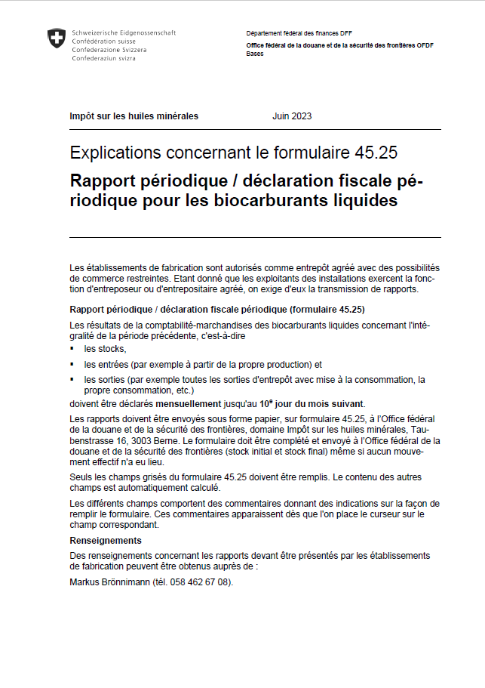

Form. 45.25 f 06.2023 - Explications

